double winning
增加新的激励视频位置-Phase1
都设置只限免费玩家
1. 藉由观看一个视频来double下一局的奖金。
2. 在内购的页面增加观看视频得金币的选项。
3. 可让用户藉由观看一个视频来得到一次MAX bet的机会。（免费并且留存过x天用户，x可配置）

内容简介 | 玩家选择观看广告，观看广告结束后，下一局SPIN的奖金乘2。如果没有获胜，则失去这次翻倍机会。
功能入口

1 | 按钮。在卷轴界面的某一个位置，比如图中的红色区域

开放此功能的用户特点
1 | 免费玩家
2 | 且注册X天之后 | X=4，可配置

程序需求
1 | 玩家每SPIN 100次触发1次“观看广告使下一次SPIN奖金翻倍”的机会。 |  | X=100，可配置
2 | 玩家点击SPIN，播放获得“观看广告使下一次SPIN奖金翻倍”的机会的动画，然后出现“观看广告使下一次SPIN奖金翻倍”的按钮
3 | 玩家点击“观看广告使下一次SPIN奖金翻倍”的按钮，弹出“观看广告使下一次SPIN奖金翻倍”的界面,点击“观看”按钮后，观看广告后回到游戏界面，“观看广告使下一次SPIN奖金翻倍”的界面已经关闭，播放特效表示正处于“加倍”状态。下一次SPIN获得奖励加倍。
4 | “观看广告使下一次SPIN奖金翻倍”的机会维持5分钟，5分钟倒计时后消失。在倒计时阶段再次触发“观看广告使下一次SPIN奖金翻倍”的机会，将刷新“观看广告使下一次SPIN奖金翻倍”的机会 ，包括播放动画、倒计时。 |  |  | X=5分钟，可配置
5 | 玩家正在SPIN时或者Auto-Spin时，弹窗中的“观看”按钮变灰，玩家无法观看广告
6 | 玩家观看 广告回到游戏后，提示玩家获得了“下一次SPIN的winnig X2”。Win上有一个tips，文字内容为X2
7 | 结算时 | 如果不中奖，则tips淡出。
 |  | 如果中小奖（Low Win和 High Win），则计钱后X2 tips飞入计钱框，使Winning变成2倍
 |  | 如果中大奖（Big Win以上的奖），则Big Win界面上有X2 tips飞入计钱框，使winning变成2倍

UI需求
1 | “观看广告使下一次SPIN奖金翻倍”的按钮


2 | “观看广告使下一次SPIN奖金翻倍”的弹窗
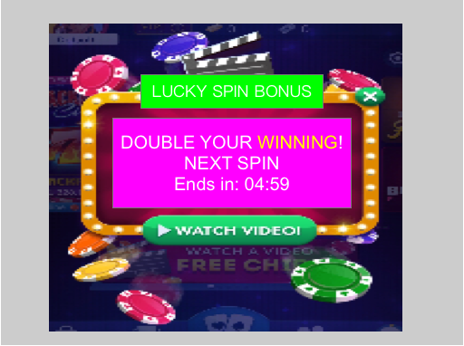

动画需求
1 | 玩家点击SPIN，播放获得“观看广告使下一次SPIN奖金翻倍”的机会的动画。
2 | 玩家观看 广告回到游戏后，提示玩家获得了“下一次SPIN的winnig X2”。Win上有一个tips，文字内容为X2
3 | 结算时 | 如果不中奖，则tips淡出。
 |  | 如果中小奖（Low Win和 High Win），则计钱后X2 tips飞入计钱框，使Winning变成2倍
 |  | 如果中大奖（Big Win以上的奖），则Big Win界面上有X2 tips飞入计钱框，使winning变成2倍
打点需求
1 | Trojan_WatchBonusAd事件属性str1中增加DoubleWinnig字段

额外美术需求:
1 | 在UI中添加保底的100credits



额外程序需求
1 | 玩家观看广告得双倍win，有保底100credits，100可配置

内购界面加看广告按钮
增加新的激励视频位置-Phase1
都设置只限免费玩家
1. 藉由观看一个视频来double下一局的奖金。
2. 在内购的页面增加观看视频得金币的选项。
3. 可让用户藉由观看一个视频来得到一次MAX bet的机会。（免费并且留存过x天用户，x可配置）

内容简介 | 在BUG中增加观看激励视频的按钮

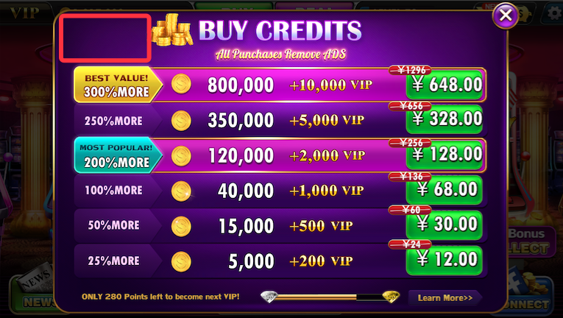
美术需求:观看广告获得credits
文字：FREE CREDITS!

程序需求:点击按钮后，观看激励视频。观看完毕后，回到原来界面（关闭大商城），并获得250Credits，播放金币飞舞的动画和音效。
1 | 如果玩家没有观看完视频，则不能获得奖励
2 | 当玩家正在SPIN时或者正Auto-Spin时，按钮消失。
3 | 如果玩家在非付费转盘、付费骰子触发StartPurchase事件，则2天内在大商城中不再出现广告按钮。 |  |  | X=2，可配置

特效需求:特效，吸引玩家点击

开放此功能的用户特点
1 | 免费玩家
2 | 且注册X天之后 | X=4，可配置

激励广告
 | 模式 | 视频

 | 单次奖励Credits | 250
 | 单次奖励LTLucky | 0

 | 每次间隔时间：
 |  | B秒
 |  | B | 0

 | 每日最多激励广告条目
 |  | 暂定为-1（无限制）

打点需求:Trojan_WatchBonusAd的新属性str0=机器名，str1=点击按钮的位置

免费MAX BET机会
增加新的激励视频位置-Phase1
都设置只限免费玩家
1. 藉由观看一个视频来double下一局的奖金。
2. 在内购的页面增加观看视频得金币的选项。
3. 可让用户藉由观看一个视频来得到一次MAX bet的机会。（免费并且留存过x天用户，x可配置）

内容简介 | 玩家选择观看广告，观看广告结束后，获得一次MAX SPIN（当前等级的）的机会。
功能入口

2 | 按钮。在卷轴界面的某一个位置，比如图中的红色区域

开放此功能的用户特点
1 | 免费玩家
2 | 且注册X天之后 | X=3，可配置
3 | 留存过Y天 | Y=15，可配置

程序需求
1 | 玩家每SPIN 100次触发1次“观看广告使下一次SPIN奖金翻倍”的机会。每500次时，取消“观看广告使下一次SPIN奖金翻倍”的机会，替换“观看广告获得一次MAX BET”的机会。
2 | 玩家点击SPIN，播放获得“观看广告获得一次MAX BET”的机会的动画，然后出现“观看广告获得一次MAX BET”的按钮
3 | 玩家点击“观看广告获得一次MAX BET”的按钮，弹出“观看广告获得一次MAX BET”的界面,点击“观看”按钮后，观看广告后回到游戏界面，“观看广告获得一次MAX BET”的界面已经关闭，播放特效表示正处于“MAX BET”状态。自动SPIN一次。
4 | “观看广告获得一次MAX BET”的机会维持5分钟，5分钟倒计时后消失。在倒计时阶段再次触发“观看广告使下一次SPIN奖金翻倍”的机会，将刷新“观看广告使下一次SPIN奖金翻倍”的机会 ，包括播放动画、倒计时。
5 | 玩家正在SPIN时或者Auto-Spin时，弹窗中的“观看”按钮变灰，玩家无法观看广告
6 | 玩家观看 广告回到游戏后，提示玩家获得了“免费MAX BET”。计钱框、MAX BET按钮有强调特效，玩家无法按BET-、BET，BET-、BET+变暗。

UI需求
1 | “观看广告获得一次MAX BET”的按钮


2 | “观看广告获得一次MAX BET”的弹窗


动画需求
1 | 玩家点击SPIN，播放获得“观看广告获得一次MAX BET”的机会的动画。
2 | 玩家观看 广告回到游戏后，提示玩家获得了“免费MAX BET”。计钱框、MAX BET按钮有强调特效，玩家无法按BET-、BET，BET-、BET+变暗。

打点需求
1 | Trojan_WatchBonusAd事件属性str1中增加FreeMaxBet字段

登录游戏之后广告弹窗

增加新的激励视频位置-Phase1
开放位置和频率可以在用户分群里面配置（0为关闭，1为每日首次登陆弹出，2为每日前两次登陆弹出，以此类推，@为每次登陆弹出）
1. 观看一个视频可以获得200-1000000的奖励，或者一次免费的砸开小猪银行的机会。
2. 在玩家登陆后弹出，出现在新手礼包之后，若在弹出此界面之前玩家付过费，则不弹出
3. 在adbonus里面加一行，为greatbonus，basicrewardcredits改为数组形式，加一列basicrewardweights可以配置各个中奖比例的权重（同时玩家第一次看此广告时自动屏蔽最小奖励）

内容简介 | 在每次startloading之后增加看广告的弹窗 |  |  | 弹窗1（让玩家看广告）

WIN
美术需求:观看广告获得credits
文字：FREE CREDITS!

程序需求:点击按钮后，观看激励视频。观看完毕后，回到原来界面，弹出新的弹窗，玩家点击COLLECT后获得Credits，播放金币飞舞的动画和音效。
1 | 如果玩家没有观看完视频，则不能获得奖励

1000000
特效需求:特效，吸引玩家点击

UP TO
开放此功能的用户特点
1 | 可以在group和adbonus中配置

FREE CREDITS
激励广告
 | 模式 | 视频

WATCH VIDEO
 | 单次奖励Credits | 200-1000000
 | 单次奖励LTLucky | 0

YOU WIN
 | 每次间隔时间： |  |  | 弹窗2（玩家看完广告）
 |  | B秒
 |  | B | 0

 | 每日最多激励广告条目
 |  | 暂定为-1（无限制）
1000000

打点需求:Trojan_WatchBonusAd的新属性integer0=获取的筹码数量，str1=点击按钮的位置（新增GreatBonus）



COLLECT

免费玩家输光之后的广告弹窗
增加新的激励视频位置-Phase1
是否开放受用户分群的弹窗控制系统控制
1. 观看一个视频可以获得一定数量的奖励（以数组的形式配置，支持次数不同奖励不同）
2. 在免费玩家留存X天（可配置）之后，玩家破产后弹出，顺序在付费弹窗之后
3. 在adbonus里面加一行，为bankruptbonus，basicrewardcredits改为数组形式，加一列basicrewardweights可以配置每次看此视频的奖励（此处去登陆之后的广告弹窗不同）
4.在adbonus里面加一列，为CooldownTime，配置弹窗的冷却时间
内容简介 | 在免费玩家留存X天之后，破产时弹出弹窗给玩家看广告获得筹码的机会 |  |  | 弹窗1（让玩家看广告）

WATCH A VIDEO FOR
美术需求:观看广告获得credits
文字：FREE CREDITS!

程序需求:点击按钮后，观看激励视频。观看完毕后，回到原来界面，弹出新的弹窗，玩家点击COLLECT后获得Credits，播放金币飞舞的动画和音效。
1 | 如果玩家没有观看完视频，则不能获得奖励

10000 COMEBACK MONEY！
特效需求:特效，吸引玩家点击

开放此功能的用户特点
1 | 可以在group和adbonus中配置

激励广告
 | 模式 | 视频

WATCH NOW！
 | 单次奖励Credits | 200-1000000
 | 单次奖励LTLucky | 0

YOU WIN
 | 每次间隔时间： |  |  | 弹窗2（玩家看完广告）
 |  | B秒
 |  | B | 0

 | 每日最多激励广告条目
 |  | 暂定为-1（无限制）
1000000

打点需求:Trojan_WatchBonusAd的新属性integer0=获取的筹码数量，str1=点击按钮的位置（新增BankruptBonus）

COLLECT

